Hoja1
 | Nombre | Ubicación | Horario | Telefonos | Link | Comida
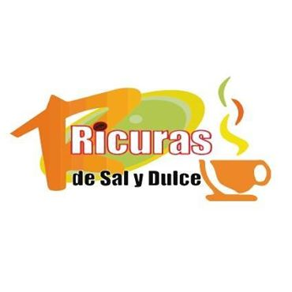 | Ricuras de Sal y Dulce | Olmedo 16-33 y Gonzalez Suarez | Todos los Dias de 07:00 - 22:00 | 2583041 0994559714 | http://www.ricurasdesalydulce.com/index.php?option=com_content&view=frontpage&Itemid=1 | Bocadillos Empanadas Tamales Quimbolitos Postres y Tortas
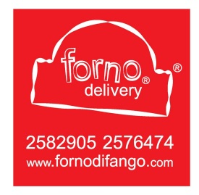 | Forno di Fango | 24 de Mayo y Azuay Esq. | Martes a Sabado de 12:00 - 22:30 Domingos de 12:00 - 22:00 | 2582905 2576474 | https://www.fornodifango.com/index.php | Sánduches de Jamón Sánduches de Pollo Sánduches Vegetarianos Pizza Hawaiana Pizza Vegetariana
 | Oink Bar & Grill | 24 de Mayo entre Rocafuerte y Miguel Riofrío | Lunes a Miercoles de 17:30 - 23:00 Jueves y Viernes de 17:30 - 00:00 Sabado de 16:00 - 23:00 | 2562315 | https://www.tripadvisor.co/Restaurant_Review-g644406-d6567362-Reviews-Oink_Bar_and_Grill-Loja_Loja_Province.html | Hamburguesas Gourmet
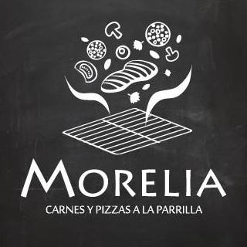 | Morelia | Macara y Mercadillo | Lunes a Viernes de 16:30 - 22:30 Sabado y Domingo de 12:00 - 22:30 | 2577774 0984671001 0996845800 | http://www.morelia.ec/ | Choripán Pizza de Jamón y Queso Pizza Vegetariana
 | Gollerías | 24 de Mayo 13-39 entre Lourdes y Leopoldo Palacios | Lunes a Sabado de 15:00 - 21:00 | 2585694 | https://www.tripadvisor.co/Restaurant_Review-g644406-d7616407-Reviews-Gollerias-Loja_Loja_Province.html | Empanadas Postres y Tortas Tamal
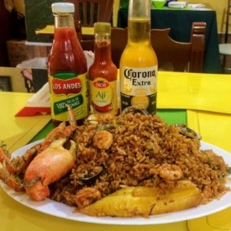 | Restaurant Cevicheria 200 Millas | Juan Jose Pena 07-41 y 10 de Agosto | Lunes a Domingo de 9:00 - 16:30 | 2573563 0998941753 | https://www.facebook.com/200-MILLAS-LOJA-256577614364348/ | Papas Fritas Hamburguesas Sándwich
 | Biscuit & Co | 24 de Mayo 09-00 Esquina Vicente Rocafuerte | Lunes de 10:00 - 21:00 Martes a Viernes de 9:00 - 21:00 Sabado de 16:00 - 21:00 | 2565656 | https://www.facebook.com/BiscuitAndCoCafe/ | Postres y Tortas Sándwich de Carne
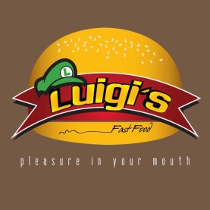 | Luigi's Fast Food | 24 de Mayo y 10 de Agosto | Lunes a Jueves de 11:00 - 22:00 Viernes y Sabado de 11:00 - 0:00 | 2583606 | https://www.facebook.com/luigifastfood/ | Papas Fritas Hamburguesas Sándwich
 | Al Carbon Pinchos | Av. Salvador Bustamante Celi y Chone | Lunes a Miercoles de 17:00 - 22:30 Jueves a Sabado de 17:00 - 23:00 | 987693343 | https://www.facebook.com/alcarbonpinchos/ | Pinchos Papas Fritas
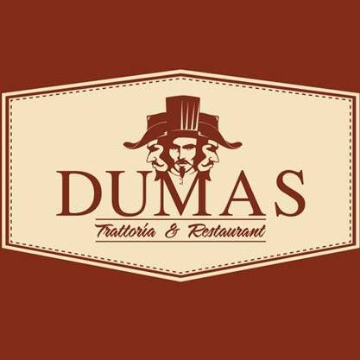 | Dumas Trattoria & Restaurant | Jose Antontio Eguiguren y Bernardo valdivieso | Lunes a Viernes de 12:00 - 21:00 Sabado de 12:00 - 16:00 | 2561494 | https://www.facebook.com/dumastrattoria/?ref=page_internal | Pizza
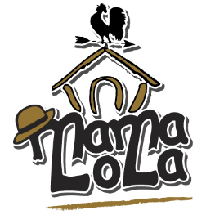 | Mama Lola | Av. Salvador Bustamante Celi y Santa Rosa Esquina | Lunes a Jueves de 12:00 -23:00 Viernes y Sabado de 12:00 - 00:00 Domingo de 12:00 - 16:00 | 2614381 0984165935 0982983424 | http://www.mamalolarest.com/ | Postres y Tortas
 | Mondragone Pizzeria | Orillas del Zamora entre Guayaquil y Azogues | Lunes a Sabado de 16:00 - 23:45 | 967603592 | https://www.facebook.com/pages/Mondragone-Pizzeria/187501858105222 | Pizza Papas Fritas
 | Vida Ventura | Av Zoilo Rodriguez y Antisana | Martes y Miercoles de 12:00 - 22:00 Jueves a Sabado de 12:00 - 23:00 Domingo de 11:30 - 16:00 | 2562324 | https://www.facebook.com/vidaventuraecuador/ | Hamburguesas Postres y Tortas
 | Restaurant Riscomar | Rocafuerte y 24 de Mayo | Martes a Sabado de 9:00 - 16:00 y de 19:00 - 22:00 Domingo de 9:00 - 16:00 | 2585154 0991506840 | http://riscomarloja.com/ | Tortillas Postres y Tortas
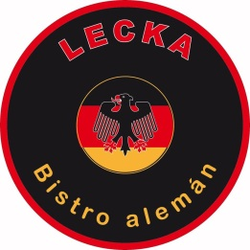 | Lecka Bistro Aleman | Av. 24 de Mayo 10-51 entre Miguel Riofrío y Azuay | Lunes a Viernes de 17:00 - 22:30 | 2563878 | https://www.facebook.com/leckabistroaleman/ | Papas Fritas Hamburguesas Sándwich
 | El Fogón Grill | Jose Antonio Eguiguren y Olmedo | Lunes a Sabado de 11:00 - 00:00 | 993905437 | https://www.tripadvisor.co/Restaurant_Review-g644406-d4724083-Reviews-El_Fogon_Grill-Loja_Loja_Province.html | Papas Fritas Hamburguesas Sándwich

